Tabellenblatt
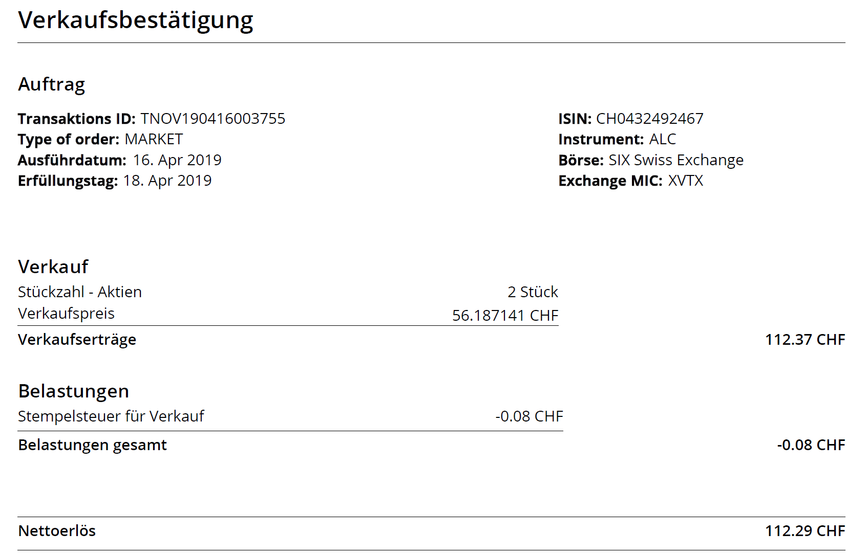
 | Ermittlung von Aktienkursgewinnen, z.B. Novartis, Actelion.. |  |  |  |  |  | Name: | ??? |  |  |  |  |  |  |  | 2023-01-10 | Stand der Vorlage
7
 | Alte Rechtslage

A) | Die Veräußerung aller bis zum 31.12.2008 erworbenen Aktien ist nach Ablauf einer Haltefrist von 1 Jahr steuerfrei.
 | Innerhalb der Jahresfrist entstandene Gewinne- und Verluste sind steuerlich relevant.
 | Aktienkursgewinner unterliegen dem Halbeinkünfteverfahren (d.h. 50% des Gewinns ist mit dem persönlichen Steuersatz zu versteuern).
 | Die Gewinne sind ungekürzt zu ermitteln und in die Steuerformulare einzutragen.
 | Für die Ermittlung der Verkaufsgewinne ist das fifo-Pfinzip anzuwenden (first in first out), d.h. die zuerst angeschafften
 | Aktien gelten auch als zuerst wieder verkauft (alte Bestände sind zuerst abzubauen).
 | Verkaufsgewinne müssen in der Regel maximal 10 Jahre zurück erfasst werden (z.B. 2007 bis 2016). Um Anschaffungskosten für
 | im Jahr 2007 ff. veräußerte Aktien ermitteln zu können muss für die Käufe ggf. noch weiter zurückgegangen werden.
 | Am Besten fangen Sie zu einem Zeitpunkt (vor 2005) an, zu dem der Depotstand 0 Stück betragen hat.

 | Neue Rechtslage

B) | Mit Einführung der Abgeltungsteuer ab 1. Januar 2009 sind private Veräußerungsgewinne auf Wertpapiere
 | generell (auch bei einer Haltedauer von mehr als einem Jahr) steuerpflichtig.
 | Sie unterliegen einer pauschalen Steuer von 25% (Abgeltungssteuer).
 | Die Veräußerung aller ab dem 01.01.2009 erworbenen Aktien ist also unabhängig von der Besitzdauer zu versteuern.

 | Für die Ermittlung der Verkaufsgewinne ist das fifo-Pfinzip anzuwenden (first in first out), d.h. die zuerst angeschafften
 | Aktien gelten auch als zuerst wieder verkauft (alte Bestände sind zuerst abzubauen).
 | Die Fifo-Methode wird auf den gesamten Depotbestand angewendet.

 | Beim Kauf anfallende Spesen/Nebenkosten sind den Anschaffungskosten zuzurechnen.
 | Beim Verkauf anfallende Spesen/Nebenkosten mindern den Verkaufserlös.
 | Zum Kauf- u. Verkauf von Novartis Aktien aus dem Depot der Novartis in der Regel keine Gebühren/Spesen an.
 | Unterlagen zu Käufen u. Verkäufen erhalten Sie z.B. beim Employee-Service der Novartis.

 | Beim Verkauf von Aktien aus dem UBS Depot fallen in der Regel diverse Gebühren an.
 | Verkaufsabrechnungen der UBS enthalten häufig folgende (Verkaufs-) Kosten:

 | Gebühren | - Börsensteuer |  |  |  | 0.00
 | Gebühren | - Grundkommission |  |  |  | 0.00
 | Gebühren | - Verkauf Stempelsteuer |  |  |  | 0.00

 | Diese mindern den Verkaufserlös.

 | CHF-Kursgewinne sind mit einzubeziehen (§ 20 (4) S. 1, Halbsatz 2 EStG)

 | Umrechnungskurse

 | Für die Umrechnung vom CHF in EUR können die tatsächlichen Tageskurse z.B. |  |  |  |  |  |  | https://www.boerse-online.de/devisen/devisenrechner/schweizer-franken-euro
 | oder die unten aufgelisteten (abgerundeten) Jahresumrechnungskurse herangezogen werden.
 | Die gleichzeitige Verwendung von Tages- u. Jahreskursen wird vom
 | Finanzamt nicht akzeptiert. Von der Tabelle automatisch die Jahresumrechnungskurse anhand der Kauf- uns Verkaufsdaten eingespielt.
 | Wenn Sie den Ansatz von Tageskursen wünschen oder prüfen möchten ob Sie damit günstiger fahren müssen Sie diese Kurse im Internet recherchieren (vergl. oben die Adresse)
 | und dann manuell in die Tabelle eintragen.

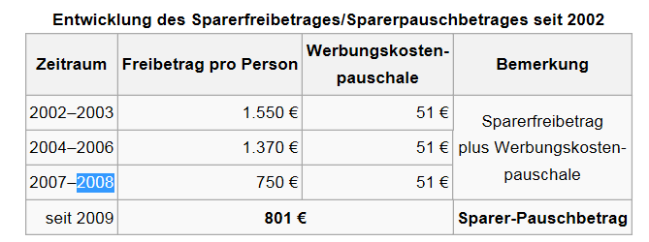
 | Jahr
 | 2024 | ? | EUR pro 1 CHF
 | 2023 | 1.0250 | EUR pro 1 CHF
 | 2022 | 0.9900 | EUR pro 1 CHF
 | 2021 | 0.9200 | EUR pro 1 CHF
 | 2020 | 0.9300 | EUR pro 1 CHF
 | 2019 | 0.8950 | EUR pro 1 CHF
 | 2018 | 0.8650 | EUR pro 1 CHF
 | 2017 | 0.8950 | EUR pro 1 CHF
 | 2016 | 0.9150 | EUR pro 1 CHF
 | 2015 | 0.9350 | EUR pro 1 CHF
 | 2014 | 0.8200 | EUR pro 1 CHF
 | 2013 | 0.8100 | EUR pro 1 CHF
 | 2012 | 0.8250 | EUR pro 1 CHF
 | 2011 | 0.8100 | EUR pro 1 CHF |  |  | Vom Jahr 2002 bis einschließlich 2008 wurde das Halbeinkünfteverfahren angewendet.
 | 2010 | 0.7200 | EUR pro 1 CHF |  |  | Dividenden und steuerpflichtige Gewinne aus der Veräußerung von Kapitalbeteiligungen
 | 2009 | 0.6600 | EUR pro 1 CHF |  |  | wurden (sofern sie im Fall des § 23 EStG die Freigrenze überstiegen) nur mit dem halben
 | 2008 | 0.6300 | EUR pro 1 CHF |  |  | Betrag der Einkommensteuer und dem Solidaritätszuschlag unterworfen.
 | 2007 | 0.6050 | EUR pro 1 CHF
 | 2006 | 0.6350 | EUR pro 1 CHF
 | 2005 | 0.6450 | EUR pro 1 CHF
 | 2004 | 0.6500 | EUR pro 1 CHF
 | 2003 | 0.6550 | EUR pro 1 CHF
 | 2002 | 0.6800 | EUR pro 1 CHF
 | 2001 | 0.6545 | EUR pro 1 CHF |  |  | -> Es wird keine Haftung für die sachliche und rechtliche Fehlerfreiheit dieser Tabelle übernommen!

 | Ermittlung von Aktienkursgewinnen |  |  |  | Aktienname: |  | ??? Alcon oder/und Novartis |  |  |  | blau | = (manuelle) Eingabefelder |  |  |  | z.B. Novartis/Alcon oder Actelion
 |  |  |  |  | Depotname/Nr. |  | Equatex |  |  |  | grün | = Ergebnisfelder (nicht überschreiben!) |  |  |  | z.B. Novartis oder UBS oder Equatex
 | Zuletzt bearbeitet am: | 00.00.0000 | (Datum) |  | Steuerpflichtiger: |  | ??? |  |  |  | rot | = Nicht überschreiben !!!! Felder |  |  |  | Ihr Name

 | Die Veräußerung aller bis zum 31.12.2008 erworbenen Aktien ist nach Ablauf einer Haltefrist von 1 Jahr steuerfrei (Altanteile).
 | Alle Verkäufe von Aktien die vor dem 01.01.2009 erworben wurden sind daher in der nachfolgenden Tabelle nicht !!! zu erfassten.
 | Das selbe gilt für den Verkauf von Alconaktien die Sie aufgrund des Besitzes von vor dem 01.01.2009 erworbenen Novartisaktien zugeteilt
 | bekommen haben. Auch diese Aktien gehören zum steuerfrei veräußerbaren Altbestand vor Änderung des § 23 (1) Satz 1 Nr. 2 a.F.
 | Gegen anderslautende Bescheide sollten Sie unbedingt Einspruch einlegen.

 | Alle notwendigen Infos zum ausfüllen der Tabelle können den Verkaufsabrechnungen (inkl. der Transaktionsdetails auf Seite 3) der Equatex entnommen werden.
 | Es ist darauf zu achten auch die Belastungen (Verkaufskosten) gewinnmindernd in der Tabelle zu erfassen.
 | Bitte neben den Verkaufsabrechnungen auch immer die "Aufstellung zum Jahresende" der Steuererklärung beifügen.
 | Achtung, bitte die Schweizer Schreibweise von Zahlen beachten (Punkt = Komma), d.h. sind z.B. 9.600 Stück lt. Abrechnung 9,6 Aktien und nicht 9600 Aktien.
 | (Die unten eingetragenen Transaktionen sind nur Beispieleintragungen, die Sie überschreiben bzw. löschen müssen).
 | Zur ersten Eintragung ist unten in der Tabelle die Verkaufsabrechnung als Beispiel eingefügt. Bitte prüfen Sie immer den Wert in der Spalte ganz recht (Kontrollwert) auf Richtigkeit.

 | Bitte auch die Hinweise weiter oben zu dem Umrechnungskursen beachten (Wahlrecht zwischen Tages- und Jahresumrechnungskursen).

A) | Für folgende Verkäufe können die auf den Verkaufsbestätigungen eingetragenen Anschaffungskosten (FMV) eingetragen werden:
 | - alle Novartisaktienverkäufe die noch vor dem Aktiensplit stattgefunden haben
 | - Verkäufe von Novartis- und Alconaktien, die erst nach und unabhängig vom Aktiensplit neu erworben worden sind

B) | Für folgende Verkäufe können die auf den Verkaufsbestätigungen eingetragenen Anschaffungskosten (FMV) nicht eingetragen werden:
 | (gilt nur für bestimme Finanzämter)
 | Finanzamt Lörrach:
 | - alle Novartisaktienverkäufe für Aktien, die sich zum Zeitpunkt des Aktiensplits im Depot befunden haben
 | (diese Anschaffungskosten sind vor Eintragung um den Wert der abgespaltenen Alconaktien zu verringern)
 | - der Verkauf der Alconaktien die Sie durch den Aktiensplit erhalten haben.
 | (diese Anschaffungskosten werden aus den von den Novartis abgespaltenen Werte gebildet und können erst danach hier eingetragen werden).
 | Die Anschaffungskosten der alten Novartisaktien müssen also neu ermittelt (verringert) werden und die Anschaffungskosten der Alconaktien müssen erstmals ermittelt werden.
 | Für dies einmalig für 2019 duchzuführende Tansformationsrechnung hat das Finanzamt Lörrach eine eigene OpenOffice-Tabelle entwickelt, die Sie noch vor dem eigendlichen Steuerberscheid erhalten.
 | In dieser Tabelle werden nicht nur die neuen Anschaffungskosten, sondern auch die Veräußerungsgewinne und -Verluste für die Alconaktien ermittelt.
 | Außerdem werden die neuen Anschaffungskosten für die Novartisaktien ermittelt. Diese Anschaffungskosten sind dann bei künftigen Verkäufen in Ansatz zu bringen.

 | Die Meisten anderen Finanzämter:
 | Viele andere Finanzämter (z.B. Freiburg-Stadt), behandeln den Wert der zugeteilten Alconaktien als Sachdividende = als zu versteuernder Kapitaleinkünfte im Steuerjahr 2019.
 | Dagegen sollte Einspruch eingelegt werden. Wird eine solche Sachdividende in Ansatz gebracht können im Jahr 2020, 2021 ff. immer die in den Verkaufsabrechnungen aufgeführten
 | Anschaffungskosten (FMV) eingetragen werden. Mittlerweile sind meines Wissens alle Finanzämter auf die Linie des Finanzamt Lörrach umgeschwenkt.
 | Die Bescheide 2019 werden zu Gunsten der Mandanten geändert und die Sachdividende nicht mehr versteuert. Dafür werden bei Verkäufen in den Jahren 2019 nur noch um 1/6
 | geminderte Anschaffungskosten berücksichtigt, was dann entsprechend zu höheren Aktienkursgewinnen in den Folgejahren führt.

 | Beispiel für Berechnungsblatt der Finanzverwaltung (die darin enthaltenen Werte sind aus der Aufstellung zum Jahresende für das Jahr 2019 zu übernehmen)

 |  |  |  |  |  |  |  | ….die hier rechts ermittelten neuen Anschaffungskosten sind bei künftigen Verkäufen
 |  |  |  |  |  |  |  | diese Aktien in Ansatz zu bringen. In die Tabelle unten sind die CHF
 |  |  |  |  |  |  |  | Werte einzutragen. Die neu ermittelten Anschaffungskosten der
 |  |  |  |  |  |  |  | Novartisaktien und der davon abgespaltenen Alconaktien sind identisch.

Zunächst sind alle Erwerbsvorgänge auf der ersten Seite („Erwerb“) des Berechnungsblattes einzutragen. Dabei ist zwingend erforderlich dass die Eintragung chronologisch, vom ältesten bis zum jüngsten Vorgang erfolgt. Einzutragen sind hier die Werte Zuteilungsdatum, Plan/Instrument, Kostenbasis und Anzahl der zugeteilten Aktien. Es ist wichtig, dass dabei nur tatsächliche Aktien eingepflegt werden. Anwartschaften bzw. Aktienoptionen auf zukünftige Aktien sind dabei nicht zu berücksichtigen. Auch nicht zu berücksichtigen sind Optionsscheine. Dabei ist die Spalte Anlageklasse/Beitrag hilfreich. Es ist zu beachten, dass nur Positionen einzutragen sind, welche explizit in irgendeiner Form als AKTIE bezeichnet werden. Nicht einzutragen sind Aktienbestände, welche bereits vor dem 09.04.2019 verkauft wurden. Erkennbar ist dies daran, dass hier zum 01.01. von X zugeteilten Aktien nur noch 0 (oder weniger als X) verfügbar waren. Wenn unterjährig im Jahr 2019 weitere Aktien verkauft wurden, ist die Transaktionszusammenfassung zur Hilfe zu nehmen.
Nachdem alle relevanten Aktien auf dem Berechnungsblatt eingetragen worden sind, müsste die Anzahl der Alcon-Aktien, sowie der Bruchteile, mit der auf dem Depotauszug übereinstimmen.

Wo die Werte zu finden sind: |  |  |  |  |  |  |  |  |  |  |  |  | Wie die Werte zu erfassen sind:
Wenn die Verkaufsbestätigung nur Aktien mit |  | auf Seite 3 | auf Seite 1 | auf Seite 2 | <-Alternative A-> |  | auf Seite 1 |  | auf Seite 1 |  |  |  | auf Seite 1 | Es kann also alles in Summe in
demselben Zuteilungsdatum enthält (Alcon) |  | der Abrechnung | der Abr. | der Abrechnung | <-Alternative A-> |  | der Abrechnung |  | der Abr. |  |  |  | der Abr. | einer Zeile erfasst werden
Wenn die Verkaufsbestätigung Aktien mit |  | auf Seite 3 | auf Seite 3 | auf Seite 3 | <-Alternative B-> |  | auf Seite 3 |  | auf Seite 3 |  |  |  | auf Seite 1 | Es muss jede Zeile aus den
verschiedenen Zuteilungsdaten enthält (Nov.) |  | der Abrechnung | der Abr. | der Abrechnung | <-Alternative B-> |  | der Abrechnung |  | der Abr. |  |  |  | der Abr. | Transaktionsdetails erfasst werden.
 | Art | Zuteilungs-datum Kaufdatum Vestingdate | Stück | (Kaufkurs) Kapital-gewinn-Kostenbasis (FMV) CHF | Wech-sel-kurs | Einstands- preis in EUR | Verkaufs-datum/ Erfüllungs-tag | Stück | Verkauf- preis in CHF | Kom-mentar | Wech-sel-kurs | Verkauf- preis Euro | Alle Verkaufs- kosten/ z.B. Stempelsteuer in CHF | Verkaufs- kosten/ Stempelsteuer in EUR | Veräus- serungs- Gewinn / Verlust in Euro | Kontrollwert = Gewinn in CHF lt. Abr. ohne Verkaufskosten CHF
 | lt. Verkaufsbestätigung 1 (Alcon) |  |  |  |  |  |  |  |  |  |  |  |  |  |  |  | -> der gelbe Kontrollwert muss in der Regel dem "Veräußerungsgewinn gesamt" lt. der Verkaufsabrechnung entsprechen. Andernfalls liegt ein Eingabefehler vor.
 | Alcon Dividend (Aktie) | 2019-04-09 | 2.000 | 55.00 | 0.8950 | 98.45 | 2019-04-18 | 2.0 | 56.187141 |  | 0.8950 | 100.57 | 0.08 | 0.07 | 2.05 | 2.37 | (es sei denn auf der Verkaufsabrechnung wurden die FMV - Kosten nicht erfasst)
 |  |  |  |  |  |  |  |  |  |  |  |  |  |  |  |  | Und natürlich kann es hier nicht aufgehen, wenn vom Alcon-Spin-Off betroffene Novarits oder Alconaktien veräußert und
 | lt. Verkaufsbestätigung 2 (Alcon) |  |  |  |  |  |  |  |  |  |  |  |  |  |  |  | von der Verkaufsabrechnung abweichende (um 1/6 geminderte) Anschaffungskosten erfasst werden.
 | Alcon Dividend (Aktie) | 2019-04-09 | 0.000 | 55.00 | 0.8950 | 0.00 | 2019-04-18 | 0.0 | 56.187141 |  | 0.8950 | 0.00 | 0.00 | 0.00 | 0.00 | 0.00

 | lt. Verkaufsbestätigung 3 (Alcon)
 | Alcon Dividend (Aktie) | 2019-04-09 | 0.000 | 55.00 | 0.8950 | 0.00 | 2019-04-18 | 0.0 | 56.187141 |  | 0.8950 | 0.00 | 0.00 | 0.00 | 0.00 | 0.00

 | Summe Gewinn/Verlust Alcon: | 2.05 | EUR

 | lt. Verkaufsbestätigung: Novartisaktien
 | Employer Share Ownership Plan | 2015-01-21 | 0.000 | 84.75 | 0.9350 | 0.00 | 2019-07-11 | 0.0 | 89.990000 |  | 0.8950 | 0.00 | 0.00 | 0.00 | 0.00 | 0.00
 | Employer Share Ownership Plan | 2012-01-19 | 0.000 | 54.20 | 0.8250 | 0.00 | 2019-07-11 | 0.0 | 89.990000 |  | 0.8950 | 0.00 | 0.00 | 0.00 | 0.00 | 0.00
 | Employer Share Ownership Plan | 2014-01-22 | 0.000 | 73.75 | 0.8200 | 0.00 | 2019-07-11 | 0.0 | 89.990000 |  | 0.8950 | 0.00 | 0.00 | 0.00 | 0.00 | 0.00
 | Novartis Share Transferred to .. | 2015-09-18 | 0.000 | 91.70 | 0.9350 | 0.00 | 2019-07-11 | 0.0 | 89.990000 |  | 0.8950 | 0.00 | 0.00 | 0.00 | 0.00 | 0.00
 | lt. Verkaufsbestätigung: XYZ-Aktien |  |  |  |  |  |  | 0.0
 | xyz | 2010-01-01 | 0.000 | 0.00 | 0.7200 | 0.00 | 2019-12-31 | 0.0 | 0.000000 |  | 0.8950 | 0.00 | 0.00 | 0.00 | 0.00 | 0.00
 | xyz | 2010-01-01 | 0.000 | 0.00 | 0.7200 | 0.00 | 2019-12-31 | 0.0 | 0.000000 |  | 0.8950 | 0.00 | 0.00 | 0.00 | 0.00 | 0.00

 | Summe Gewinn/Verl. Novartis | 0.00 | EUR

 | Summe |  | 2.000 |  |  | 98.45 |  | 2.0 |  |  |  | 100.57 |  |  | 2.05 | 2.37
 |  |  |  |  |  |  |  |  |  |  |  |  |  |  | EUR | CHF
 | Beispielbeleg zur ersten Eintragung in der Tabelle oben: |  |  |  |  | -> Es wird keine Haftung für die sachliche und rechtliche Fehlerfreiheit dieser Tabelle übernommen!

